Cмесители EcoPlus
www.relisan.ru 8(495)984-24-50
Фото | Наименование | Артикул | РРЦ

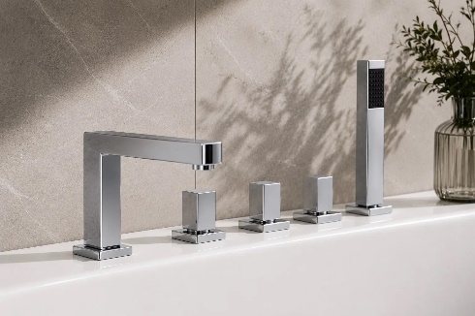 | Смеситель на борт ванны REP 112 (5 эл) | Гл-00000370 | 13149
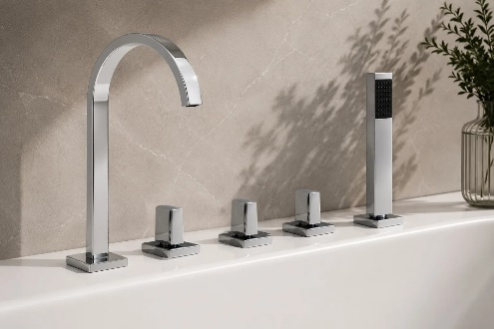 | Смеситель на борт ванны REP 122 (5 эл) | Гл-00000371 | 13149

